상품제안서
야외응급킷 7호 | 상품코드: S36881

 |  |  |  |  |  |  | 02-713-8555 | www.synergygift.co.kr
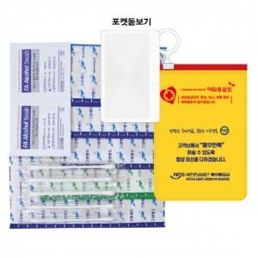

【상세/제작정보】

【인쇄/포장옵션】 | 실크, 스티커, 투명스티커 / PE지퍼백

【공급단가】 | 수량 | 500~ | 1,000~ | 3,000~ | 5,000~ | 10,000~
*VAT별도 | 단가 | 1,690원 | 1,590원 | 1,520원 | 1,480원 | 1,450원

【상품 URL】 | https://www.synergygift.co.kr:443/src/goods_detail.php?gdno=36881

